Kwaliteit
Gunningscriterium |  | Factor | Score | Beoordeling K1 & K2
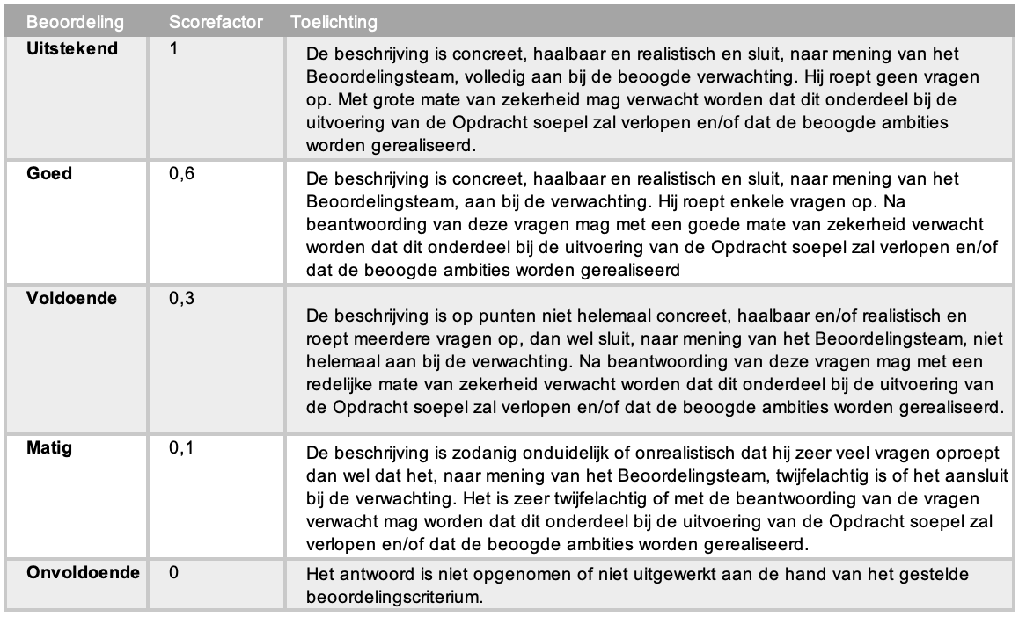
K1 | Car Configurator (40%) |  | 40.0%
 | Geautomatiseerde verwerking voorwaarden uit mobiliteitsregeling OMO | -
 | Autorisatie medewerker door HR OMO | -
 | Naast elkaar kunnen vergelijken van geselecteerde auto's | -
 | Accorderen gebruikersovereenkomst / orderformulier door medewerker | -
 | Ontzorging Aanbestedende dienst bij implementatie | -
 | Netto maandlasten voor medewerker zichtbaar | -
 | Opbouw netto maandlasten voor medewerker zichtbaar | -
 | Berekening netto kosten o.b.v. juiste bijtellingspercentage | -
 | Bewaren eerdere selecties na uit- en inloggen | -
 | Opvolging tijdige bestelling na autorisatie Communicatie richting Opdrachtgever | -
 | Subscore onderdelen applicatie | - | 0.0%
 | Gebruiksvriendelijkheid van de applicatie | 0
 | Subscore gebruiksvriendelijkheid |  | 0.0%
 | Totaal Score |  | 0.0%

K2 | Operationele ontzorging (30%) |  | 30.0%
 | Wijze waarop de kwaliteit van de operationele processen is geborgd | 0
 | Berijdersservice bij schade, pechhulp en r.o.b. (reparatie, onderhoud en banden) | 0
 | Doorbelastingen bekeuringen en beschikkingen | 0
 | Werking van het facturatie proces | 0
 | Facturatie proces | 0
 | Klachtenprocedure | 0
 | Totaal Score | - | 0.0%

K3 | Rapportagetool (20%) |  | 20.0% | Beoordeling K1 & K3
 | Overzicht rijdende leasevoertuigen | -
 | Overzicht bestelde leasevoertuigen | - |  | Aanwezige elementen: Het aantal elementen dat aanwezig is in de applicatie (aantal "Ja") t.o.v. het aantal beoordelingspunten (in %) wordt vermenigvuldigd met de maximale score. Aanbestedende dienst zal controle uitoefenen op de door inschrijver inschrijver verklaarde aanwezigheid van de met "Ja" aangegeven documenten. Als blijkt dat er een aangegeven element niet aanwezig is terwijl inschrijver heeft aangegeven dat het element wel aanwezig is volgt uitsluiting van de inschrijver van verdere deelname aan de aanbesteding. Gebruiksvriendelijkheid Applicatie: De applicatie werkt eenvoudig, eenduidig en volgt logische patronen binnen de processen. De te nemen stappen volgen elkaar in logische volgorde op (bijvoorbeeld, bij keuze voor de optie metallic lak wordt ook gevraagd naar de kleur).
 | Overzicht uitlopende voertuigen | -
 | Overzicht ingenomen voertuigen | -
 | Overzicht rijdende huurvoertuigen | -
 | Specificatie per leasevoertuig (auto, opties, accessoires, looptijd, kilometrage) | -
 | Schadeoverzicht over het wagenpark | -
 | Schadeoverzicht per voertuig | -
 | Actuele APK-data actueel rijdend wagenpark | -
 | Signalering aanstaand onderhoud actueel rijdend wagenpark | -
 | Overzicht kilometerafwijkingen | -
 | Bekeuringenoverzicht | -
 | Kosten per kostensoort per maand | -
 | Gemiddelde leasekosten per voertuig per maand | -
 | Factuurnummers-, data en eindbedragen | -
 | Factuurspecificatie in Excel format | -
 | Factuur in PDF format | -
 | Volledige werking op Windows 10 i.c.m. Edge | -
 | Volledige werking op Windows 10 i.c.m. Chrome | -
 | Totaal Score | 0 | 0.0%
 | Gebruiksvriendelijkheid van de applicatie | 0
 | Totaal Score |  | 0.0%
 | Totaal Score |  | 0.0%

K4 | Maatschappelijk Verantwoord Ondernemen (MVO) (10%) |  | 10.0%
 | Advisering OMO aan het behalen van het Nationale Klimaatakkoord | 0
 | Proactieve opties ter stimulering Berijders om voor elektrische auto’s te kiezen | 0
 | Maatregelen Inschrijver in het kader van MVO | 0
 | Totaal Score | - | 0.0%

